Oppskrift
Makaronisalat a la SiciliaMakaronisalat a la Sicilia
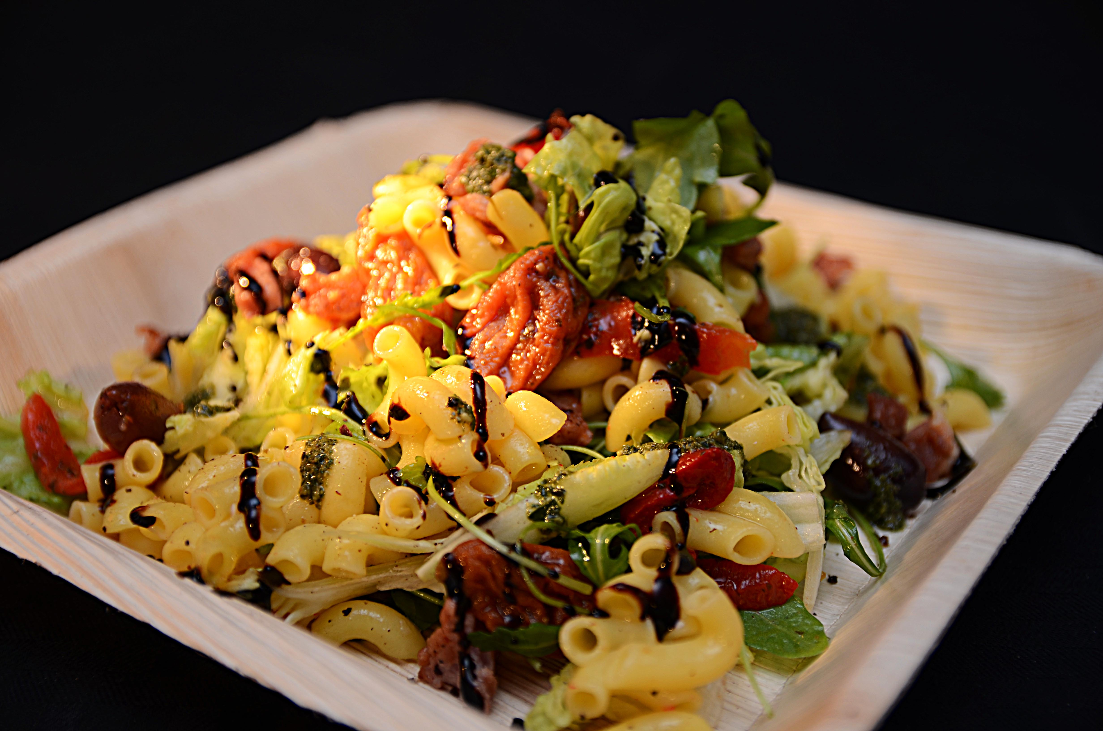

Forkok makaroni som anvist på pakken. Bland alle ingredienser i salaten, toppes med balsamico.Forkok makaroni som anvist på pakken. Bland alle ingredienser i salaten, toppes med balsamico.
Number of servingsNumber of servings | 1
EPDEPD | ProductProduct | Per servingPer serving |  | TotalTotal |  | QtyPerPackQtyPerPack | PackSizePackSize | PackUnitPackUnit | PackagingPackaging | ItemsItems
29328382932838 | Maispasta Makaroni GF Maispasta Makaroni GF | 0.06 | kgkg | 0 | kgkg | 2 | 5 | kgkg | 2x5kg2x5kg | 0
29295602929560 | Kalamataoliven Øko u/sten Kalamataoliven Øko u/sten | 0.04 | kgkg | 0 | kgkg | 2 | 1.85 | kgkg | 2x1.85kg2x1.85kg | 0
25571222557122 | Paprika Rød Grillet Paprika Rød Grillet | 0.04 | kgkg | 0 | kgkg | 6 | 1 | kgkg | 6x1kg6x1kg | 0
24600612460061 | Eddik Balsamicream *(Svoveldioksid eller sulfitter)Eddik Balsamicream *(Svoveldioksid eller sulfitter) | 15 | mlml | 0 | mlml | 3 | 500 | mlml | 3x500ml3x500ml | 0
22865732286573 | Semi-dried Cherrytomater Semi-dried Cherrytomater | 0.04 | kgkg | 0 | kgkg | 2 | 1.97 | kgkg | 2x1.97kg2x1.97kg | 0
28738182873818 | Pesto Genovese *(Melk,Nøtter,Kasjunøtter)Pesto Genovese *(Melk,Nøtter,Kasjunøtter) | 0.025 | kgkg | 0 | kgkg | 4 | 1 | kgkg | 4x1kg4x1kg | 0
 | Grønn salat etter ønske Grønn salat etter ønske | 0.03 | kgkg | 0 | kgkg |  |  |  |  | 0

 | * Allergens* Allergens

